目次
Lessonスケジュール
 | 1回 | 01_環境構築手順書.xlsx 目次2~6まで実施 ※7.ブランチ変更手順は軽く教えて Slackインストールしてチャットできる状態にさせること！
 |  | 02_Wordpress Lesson.xlsx Lesson1~Lesson8
 |  | ↑参考URL https://plusers.net/wordpress_theme_1
 |  | PHP Lesson進め方 を実施
 | 2回 | PHP Lesson進め方 を実施
 | 3回 | PHP Lesson進め方 を実施
 | 4回 | PHP Lesson進め方 を実施
 | 5回 | PHP Lesson進め方 を実施
 | 6回 | BMI作成問題 を実施
 | 7回 | お問い合わせフォーム を実施
SQLのレッスンの範囲は任せる
 | 8回 | PHP Lesson進め方(SQL) を実施
 | 9回 | PHP Lesson進め方(SQL) を実施
 | 10回 | PHP Lesson進め方(SQL) を実施
 | 11回 | 掲示板作成問題 を実施
 | 12回 | 掲示板作成問題 を実施
 | 13回
 | 14回
 | 15回
 | 16回
 | 17回
 | 18回

課題
 | 課題はLessonで教えた内容の問題を下記から抽出しだすこと
 |  | PHP問題集応用
 | あとは適当に一通り学んだらBMI作成問題や掲示板作成など適当に選んで出す
 | それも終わったら自分で好きなようにテーマ創ってって言って！今まで習ったことを使ってどーゆー風にサイト構築していくか

壷井君用課題
 | ・ 02_Wordpress Lesson.xlsx Lesson1~Lesson8を実施
 | 参考URL | https://plusers.net/wordpress_theme_1

 | ・【PHP Lesson進め方】シートでPHPフォームの予習
 | ・【BMI作成問題】の問題を実施し、作成したソースとページURLをSlackで俺に送信
 | ・【お問い合わせフォーム】の問題を実施し、作成したソースとページURLをSlackで俺に送信
 | ・【PHP Lesson進め方】シートでMySQLデータベースの予習
 | ・【掲示板作成問題】の問題を実施し、作成したソースとページURLをSlackで俺に送信

PHP Lesson進め方
下記URLに沿って、授業→例題→問題を行う
 | https://www.w3schools.com/php/php_syntax.asp
 | ※このURLは生徒に教えてはいけない

授業の手順
 | 1.ホワイトボードやノートを使って下記の画像の様に文章を読み上げる

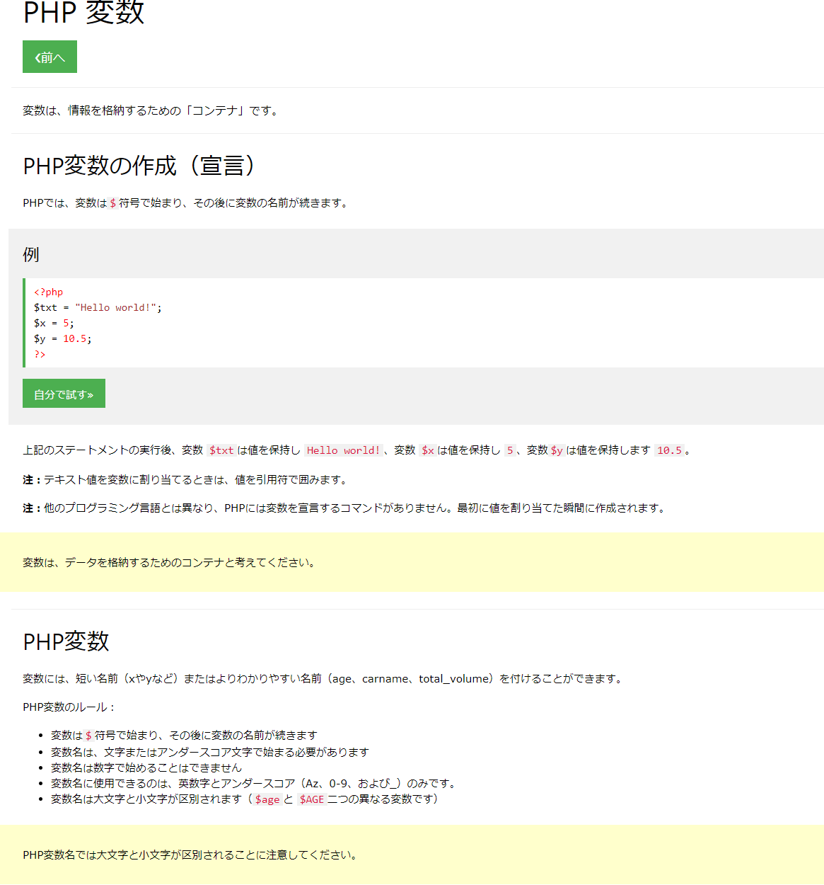

例題の手順
 | 1.例題をホワイトボードやノートに書く
 | 2.例題をindex.php(フォーム等のレッスンの場合は新しくphpファイルを作成しなくてはならないかも)に記載→FTPでアップロード→TOPページに出力されているか確認する。
 | ※echoなど書かれてない場合は、画面に出力されない為、出力されるような例文に変更する事！

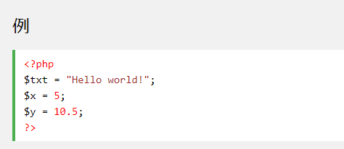

問題の手順

 | 1．slackで問題を出す
 | 日本語が変なので修正してから問題を出す。
 | また、問題は穴埋め形式で出さない事！できるだけ考えさせて時間を引き延ばすこと！
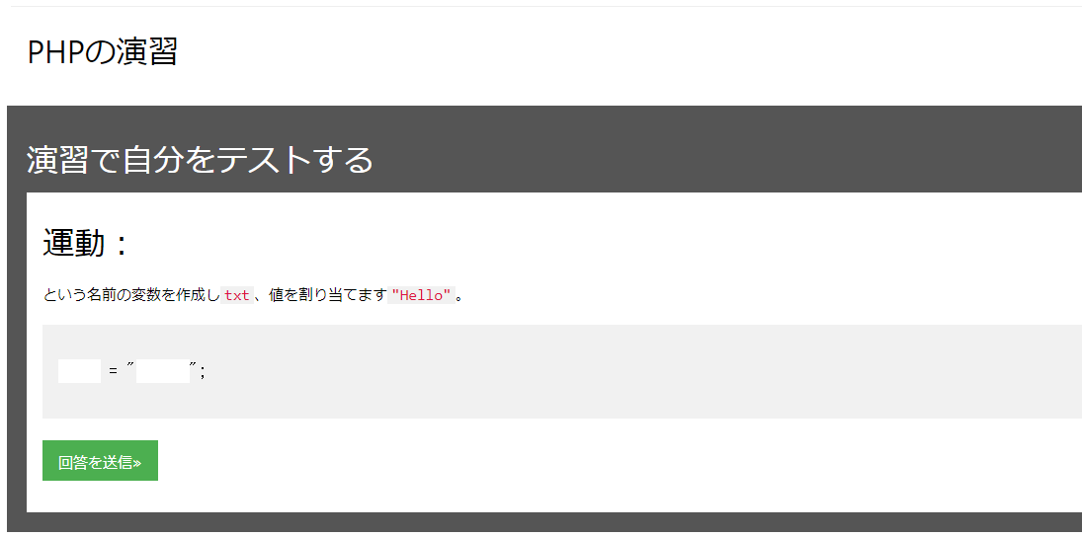

スケジュール

 | 基本上から進めていく
 | ※質問されてわからないという事がないように怪しい部分は予習しておくこと！
 | ※あまりにも難しいところは飛ばしていいが、丸がついている部分は実施する事！
 | フォームとかは難しいし、質問もたくさん来ると想定されるため必ず予習！

 |  | 基本上から順に進めていく

しっかり予習！自分で作成し、ソースコードとURLを俺にSlackで投げて！

しっかり予習！自分で作成し、ソースコードとURLを俺にSlackで投げて！

PHP問題集応用
【問題】

for と continue を使用して1から50までの数字の偶数を縦に表示してください。

【解答】
-----------------------------------------------------------

<?php
for($a=1; $a<=50; $a++){
if($a%2 != 0) /*$aを2で割った余りが0と等しくない*/
continue; /*if条件がTRUEならforに戻る*/
print($a."<br>");
}

------------------------------------------------------------

【問題】
for と continue を使用して1から50までの数字の奇数を縦に表示してください。

【解答】
-----------------------------------------

<?php
for($a=1; $a<=50; $a++){
if($a%2 == 0) /*$aを2で割った余りが0と等しい*/
continue; /*if条件がTRUEならforに返る*/
print($a."<br>");
}
?>

-----------------------------------------

【問題】

「2020年のオリンピック開催地は"東京"です。」と表示してください。
【解答】
----------------------------------------------------------

<?php
$a="2020年のオリンピックの開催地は\"東京\"です。";
echo $a;
?>

----------------------------------------------------------

【問題】

if , else if , else を使用して50点未満なら「不可」、50点以上65点未満なら「可」、65点以上80点未満なら「良」、80点以上なら「優」というコードを作成してください。そして、70点の場合の結果を表示させてください。

------------------------------------------------------------------

<?php
$a=70;
if($a >= 80){
print("優"); /*80点以上なら「優」を表示*/
}else if(($a < 80) && ($a >= 65)){
print("良"); /*65点以上80点未満なら「良」を表示*/
}else if(($a < 65) && ($a >= 50)){
print("可"); /*50点以上65点未満なら「可」を表示*/
}else print("不可"); /*それ以外は「不可」を表示*/
?>

-----------------------------------------------------------------

【問題】

テキストボックスに名前を入力し、ボタンを押すと「・・・・さん、おはようございます！」と表示されるスクリプトを作成してください。

スクリプト例aisatsu.html

<html>
<head><title>aisatsu.html</title><head>
<body>
<form action="aisatsu.php" method="post">
/*指定されたデータを"aisatsu.php"へ送る*/
<input type="text" name="name">
<input type="submit" value="入力">
</ｂody>
</html>

aisatsu.php

<html>
<head><title>aisatsu.php</title><head>
<body>
<?php
$name = $_POST['name']; /*$_POSTによって受け取ったデータを$nameに代入*/
print($name);
print("さん、おはようございます！");
?>
</ｂody>
</html>

【問題】

「結果は60点です。合格です。」という文章を表示させて下さい。

[条件]
・switch , case , break を使用する。
・90点以上は"パーフェクトです。"と表示。
・70点以上90点未満は"素晴らしい"と表示。
・50点以上70点未満は"合格です。"と表示。
・それ以下は"頑張りましょう！"と表示。
・60点の場合で表示。

スクリプト例

<?php
$seiseki=60;
print("結果は".$seiseki."点です。");
switch($seiseki){
case ($seiseki >= 90):
print("パーフェクトです。"); /*90点以上の場合表示*/
break; /* }の部分まで進む。*/
case (($seiseki < 90) && ($seiseki >= 70)):
print("素晴らしい"); /*70点以上90点未満の場合表示*/
break; /* }の部分まで進む*/
case (($seiseki < 70) && ($seiseki >=50)):
print("合格です。"); /*50点以上70点未満の場合表示*/
break; /* }の部分まで進む*/
default: /*条件に当てはまらない場合*/
print("頑張りましょう！!");
}
?>

少し面倒くさくしてしまいましたが、実際には以下でｵｳｹｲです。

<?php
$seiseki=60;
print("結果は".$seiseki."点です。");
switch($seiseki){
case ($seiseki >= 90):
print("パーフェクトです。");
break;
case ($seiseki >= 70):
print("素晴らしい");
break;
case ($seiseki >= 50):
print("合格です。");
break;
default:
print("頑張りましょう！!");
}
?>

【問題】

現在の日時を表示させてください。

--------------------------------------------------------

<?php
print('現在日時：'.date('Y年m月d日 H:i:s'));
?>

--------------------------------------------------------

【問題】
arrayで馬名を格納して以下のように表示してください。
「出走馬は9頭です。」の9のところもPHPで表示してください。 --------------------------------------
出走馬は9頭です。

・ディープインパクト
・トウカイテイオー
・スペシャルウィーク
・スーパークリーク
・メジロマックイーン
・ダイユウサク
・オグリキャップ
・ウォッカ
・ダイワスカーレット

--------------------------------------

<?php
$uma=array('ディープインパクト', 'トウカイテイオー', 'スペシャルウィーク',
'スーパークリーク', 'メジロマックイーン', 'ダイユウサク', 'オグリキャップ',
'ウォッカ', 'ダイワスカーレット');
?>
出走馬は<?php print(count($uma)); ?>頭です。
<?php
print('<li>'.$uma[0].'</li>');
print('<li>'.$uma[1].'</li>');
print('<li>'.$uma[2].'</li>');
print('<li>'.$uma[3].'</li>');
print('<li>'.$uma[4].'</li>');
print('<li>'.$uma[5].'</li>');
print('<li>'.$uma[6].'</li>');
print('<li>'.$uma[7].'</li>');
print('<li>'.$uma[8].'</li>');
?>

【問題】
arrayで馬名を格納して以下のように表示してください。
「出走馬は9頭です。」の9のところもPHPで表示してください。
今度はリスト部分を[ for ]を使用して表示してください。
--------------------------------------
出走馬は9頭です。
・ディープインパクト
・トウカイテイオー
・スペシャルウィーク
・スーパークリーク
・メジロマックイーン
・ダイユウサク
・オグリキャップ
・ウォッカ
・ダイワスカーレット
--------------------------------------

<?php
$uma=array('ディープインパクト', 'トウカイテイオー', 'スペシャルウィーク',
'スーパークリーク', 'メジロマックイーン', 'ダイユウサク', 'オグリキャップ',
'ウォッカ', 'ダイワスカーレット');
?>
出走馬は<?php print(count($uma)); ?>頭です。
<?php
for ($a=0; $a<count($uma); $a++){
print('<li>'.$uma[$a].'</li>');
}
?>

「 for 」を使用して、次の画像ように表示してください。



解答例

<?php
for($a=0; $a<10; $a++){
for($b=0; $b<10; $b++){
print "金";
}
print "<br />";
}

「 for 」を使用して以下の表を作成してください。

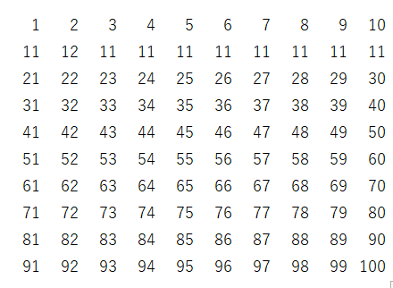

解答例

<table border="1">
<?php
for ($a=1; $a<=10; $a++){
echo '<tr>';
for ($b=1; $b<=10; $b++){
echo '<td>'.$a * $b.'</td>';
}
echo '</tr>';
}
?>
</table>

税抜き価格 9876円の商品を変数に代入し、税込み価格（税率8%)を小数点以下を切り捨てて表示してください。

解答例

<?php
$kakaku = 9876;
$zeikomi = $kakaku * 1.08;
$total = (int)$zeikomi;
echo "{$total}円です。";

[ str_replace ]を使用して、 「有馬記念の優勝馬はUMAです。」 を 「有馬記念の優勝馬はディープインパクトです。」 と表示されるようにしてください。

解答例

<?php
$msg = "有馬記念の優勝馬はUMAです。";
$msg = str_replace('UMA','ディープインパクト',$msg);
echo $msg;

下にあるような日付を入力するとその日が何曜日かを教えてくれるWEBアプリを作成してください。 |  | weeek.html | week.php

 |  | <html> | <html>
 |  | <head><title>何曜日？</title></head> | <head><title>何曜日？</title></head>
 |  | <body> | <body>
 |  | 曜日を知りたい日にちをxxxxxxxx（半角数字8ケタ）で入力してください。 | <?php
 |  | <br> | $date = $_POST['date'];
 |  | <form action="week.php" method="post"> | $date = new DateTime($date);
 |  | <input type="text" name="date"> | print $date->format('Y/m/dは<b>l</b>です');
 |  | <input type="submit" value="送信"> | ?>
 |  | </form> | < /body>
 |  | </ｂody> | </html>
 |  | </html>

2015年の桜花賞の予想をして下さい。 | oukasho1.php |  | oukasho2.php

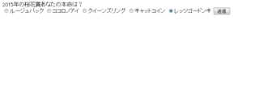
 | <html> |  | <html>
 | <head> |  | <head>
 | <title>桜花賞の本命は？</title> |  | <title>桜花賞の本命は？</title>
 | </head> |  | <body>
 | <body> |  | あなたの本命の馬は
 | <form action="oukasho2.php" method="post"> |  | <?php
 | 2015年の桜花賞あなたの本命は？<br> |  | echo $_POST['uma'];
 | <input type="radio" name="uma" value="ルージュバック">ルージュバック |  | ?>
 | <input type="radio" name="uma" value="ココロノアイ">ココロノアイ |  | です。<br>
 | <input type="radio" name="uma" value="クイーンズリング">クイーンズリング |  | 当たると良いですね！
 | <input type="radio" name="uma" value="キャットコイン">キャットコイン |  | <／body>
 | <input type="radio" name="uma" value="レッツゴードンキ">レッツゴードンキ |  | </html>
 | <input type="submit" value="送信">
 | </form> |  | 4月12日が楽しみですね。
 | <／body>
 | </html>

以下のようなスクリプトを組んだところ「 1 」と表示されてしまいました。
「 2 」と表示させるにはどのようなスクリプトにしたら良いでしょう？ | スクリプト例

 | <?php
<?php | $a=1;
$a=1; | function tasuichi(){
function tasuichi(){ | global $a; //この一行を追加します
print ($a+1); | print ($a+1);
} | }
tasuichi(); | tasuichi();

 | 最初に定義されている$aには1が代入されていますが、これはfunctionの外にありますのでグローバル変数と呼ばれるものです。
 | 一方、function内で使われている$aはローカル変数と呼ばれるものです。変数の初期値は0なので1を足しても0+1で1になってしまいます。
 | そこで、「 global $a; 」という一行を追加すると最初に定義されている$aを変数をfunction内で使用することができるようになります。

可変変数（$$valueなど）を使用して「記念」を固定して、6月なら「宝塚記念」、9月なら「セントライト記念」、12月なら「有馬記念」として「12月は有馬記念です。」と表示してください。

スクリプト例

<?php
$month="12月";
$keiba1="有馬";
$keiba2="宝塚";
$keiba3="セントライト";
if($number="12月"){
$race="keiba1";
}elseif($number="6月"){
$race="keiba2";
}elseif($number="9月"){
$race="keiba3";
}
print($month."は".$$race."記念です。");

「$$race」は「$race」を変数にしたものです。
「$（$race)」と考えると、例えば12月ならば「$race=keiba1」なので、
「$(keiba1)」という変数が表示されます。

BMI作成問題
問題
 | 下記の様なBMI作成アプリを作成せよ

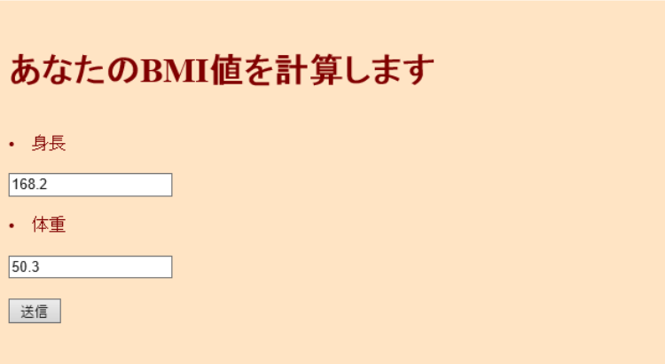

 |  |  |  | 送信ボタン押下後

 | ＢＭＩとは・・・「ＢＭＩの計算方法」と「ＢＭＩの目安」について
 | ＢＭＩの計算方法
 | ＢＭＩ（kg/㎡）＝体重（kg）÷身長（ｍ）÷身長（m）
 | （例）身長１６０ｃｍ、体重６０ｋｇの場合のＢＭＩ
 | ６０（ｋｇ）÷１．６（ｍ）÷１．６（ｍ）＝２３．４（㎏/m2）
 | ＢＭＩの目安
 | やせ | 標準 | 肥満 | 高度肥満
 | 18.5未満 | 18.5～24.9 | 25以上 | 30以上

回答
 | 参考URL
 | http://hmmytori.hateblo.jp/entry/2017/06/02/023406
 | http://blog.e-riverstyle.com/2008/06/bmiphp.html
 | https://kakerunoblog.com/php-bmi-making/

 | ホーム

 | <!DOCTYPE HTML PUBLIC "-//W3C//DTD HTML 4.01 Transitional//EN">

 | <html>
 | <head>
 | <meta http-equiv="Content-Type" content="text/html; charset=UTF-8">
 | <title>BMIの計算</title>
 | </head>

 | <body>
 | <?php
 | $bgcolor = "#ffe4c4";
 | $textcolor = "#80000";
 | ?>

 | <body bgcolor="<?php print $bgcolor; ?>" text="<?php print $textcolor; ?>">

 | <form action="bmikekka.php" method="post">

 | <br>
 | <h1>あなたのBMI値を計算します</h1>
 | <br>
 | <li>身長</li>
 | <br>
 | <input type="text" name="height">
 | <br>
 | <br>
 | <li>体重</li>
 | <br>
 | <input type="text" name="weight">
 | <br>
 | <br>
 | <input type="submit" name="submit" value="送信">
 | <br>

 | </form>
 | </body>
 | </html>

 | 結果

 | <?php
 | function bmi($height,$weight)
 | {
 | $height=$height/100;
 | $weight=$weight/($height*$height);
 | return $weight;
 | }

 | function bmikekka($str){
 | return htmlspecialchars($str,ENT_QUOTES,"UTF-8");
 | }

 | ?>

 | <!DOCTYPE HTML PUBLIC "-//W3C//DTD HTML 4.01 Transitional//EN">

 | <html>
 | <head>
 | <meta http-equiv="Content-Type" content="text/html; charset=UTF-8">
 | <title>BMIの計算</title>
 | </head>

 | <body>
 | <?php
 | $bgcolor = "#ffe4c4";
 | $textcolor = "#800000";
 | ?>

 | <body bgcolor="<?php print $bgcolor; ?>" text="<?php print $textcolor; ?>">

 | <?php
 | if(isset($_POST["submit"])){

 | $bmi=bmi($_POST["height"],$_POST["weight"]);

 | print "<font size=5><br>あなたのBMI値は".bmikekka($bmi)."です<br>";

 | }else{

 | print "あなたのBMI値を計算します";

 | }

 | if($bmi<18.5){

 | print "<font size=4.5><br>痩せ気味ですね";

 | }else if($bmi>25){

 | print "<font size=4.5><br>太り気味ですね";

 | }else{

 | print "<font size=4.5><br>標準です!このままキープしましょう";

 | }

 | print "<br><br>";

 | $text = "<font size=4>戻る";

 | if (empty($_SERVER['HTTP_REFERER'])) {
 | echo $text;
 | }

 | else {
 | echo "<a href=\"{$_SERVER['HTTP_REFERER']}\">".$text."</a>";
 | }
 | ?>

 | </body>
 | </html>

お問い合わせフォーム
問題

 | 下記の画像の様なフォームを作成する事

 | 条件：
 |  | エラーチェック処理を自分自身で必要な物を判断し入れること
 |  | エラーがなければ自分自身とユーザー(入力されたメールアドレス)にメールを送る事
 |  | 固定ページで作成する事

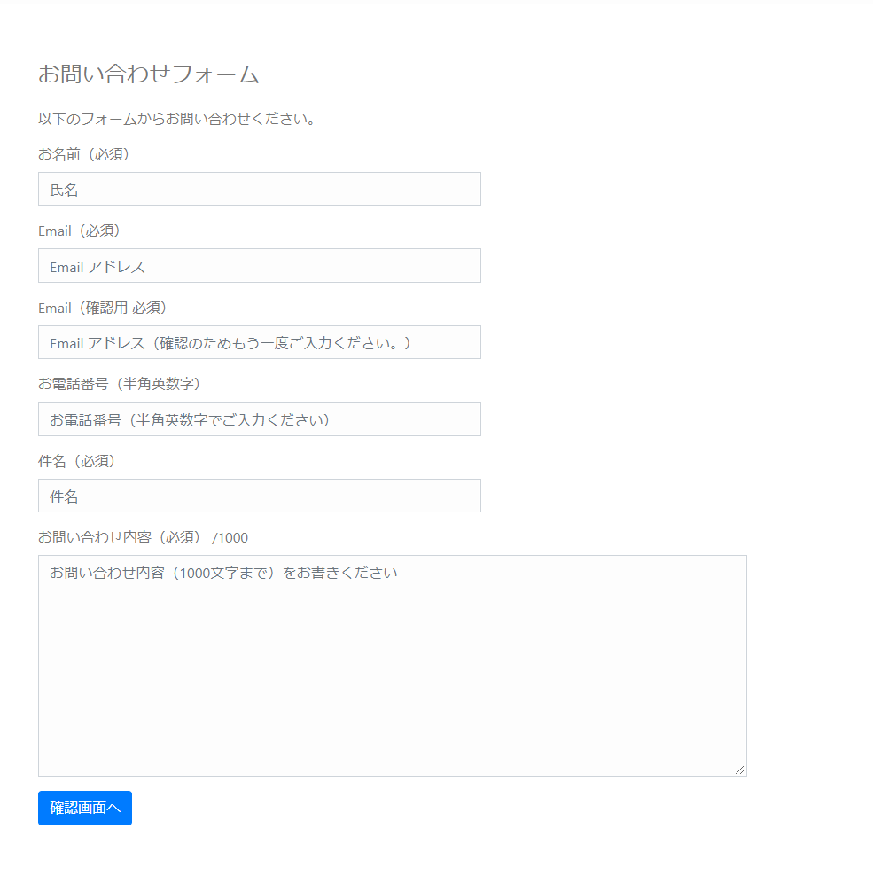

回答
 | 壷井君自身で考えること

 | 参考URL
 | https://www.webdesignleaves.com/pr/php/php_contact_form_02.php

掲示板作成問題
問題
 | 下記の様な掲示板を作成せよ

 | 条件:
 |  | DBでテーブル設計を自分で行う
 |  | 固定ページで作成する事
 |  | 作成した固定ページを開くと先ほど作成したテーブルにあるデータが全て出力されるようにすること

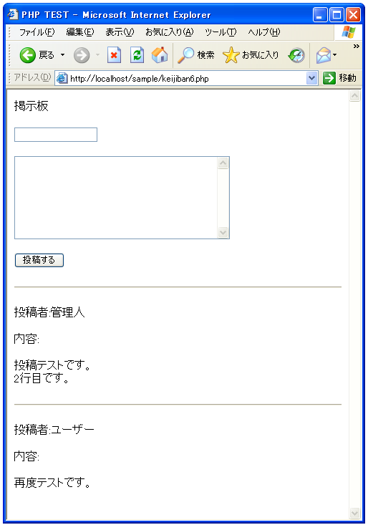

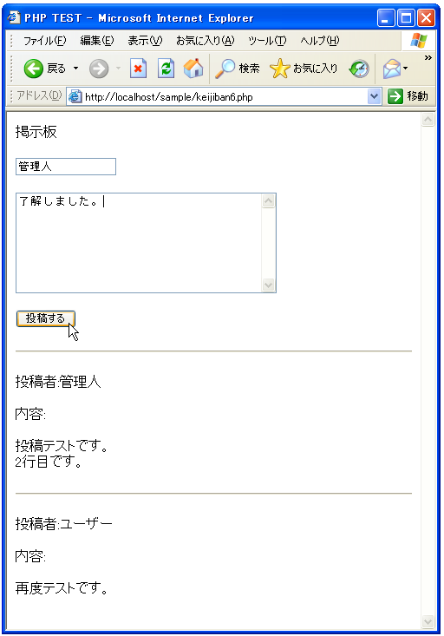

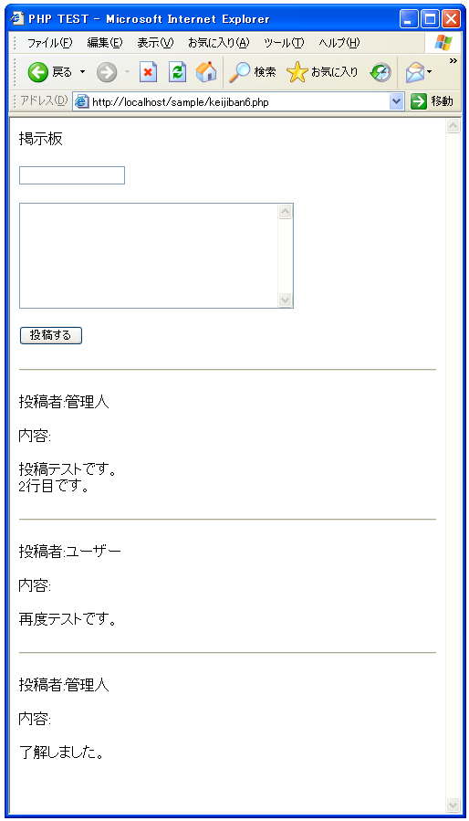

回答
 | <html>
 | <head><title>PHP TEST</title></head>
 | <body>

 | <p>掲示板</p>

 | <form method="POST" action="<?php print($_SERVER['PHP_SELF']) ?>">
 | <input type="text" name="personal_name"><br><br>
 | <textarea name="contents" rows="8" cols="40">
 | </textarea><br><br>
 | <input type="submit" name="btn1" value="投稿する">
 | </form>

 | <?php

 | if($_SERVER["REQUEST_METHOD"] == "POST"){
 | writeData();
 | }

 | readData();

 | function readData(){
 | $keijban_file = 'keijiban.txt';

 | $fp = fopen($keijban_file, 'rb');

 | if ($fp){
 | if (flock($fp, LOCK_SH)){
 | while (!feof($fp)) {
 | $buffer = fgets($fp);
 | print($buffer);
 | }

 | flock($fp, LOCK_UN);
 | }else{
 | print('ファイルロックに失敗しました');
 | }
 | }

 | fclose($fp);
 | }

 | function writeData(){
 | $personal_name = $_POST['personal_name'];
 | $contents = $_POST['contents'];
 | $contents = nl2br($contents);

 | $data = "<hr>¥r¥n";
 | $data = $data."<p>投稿者:".$personal_name."</p>¥r¥n";
 | $data = $data."<p>内容:</p>¥r¥n";
 | $data = $data."<p>".$contents."</p>¥r¥n";

 | $keijban_file = 'keijiban.txt';

 | $fp = fopen($keijban_file, 'ab');

 | if ($fp){
 | if (flock($fp, LOCK_EX)){
 | if (fwrite($fp, $data) === FALSE){
 | print('ファイル書き込みに失敗しました');
 | }

 | flock($fp, LOCK_UN);
 | }else{
 | print('ファイルロックに失敗しました');
 | }
 | }

 | fclose($fp);
 | }

 | ?>
 | </body>
 | </html>

